8.26
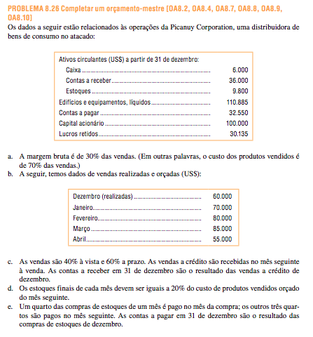

Ativos
Caixa | 6,000.00
Clientes | 36,000.00
Estoques | 9,800.00
Imobilizado (liquidos) | 110,885.00
Total | 162,685.00
Passivo
Fornecedores | 32,550.00
Capital | 100,000.00
Lucros Retidos | 30,135.00
Total | 162,685.00

Margem Bruta | 30% | das vendas
CPV | 70% | das vendas

Vendas Dezembro (real) | 60,000.00
Vendas Janeiro (orçado) | 70,000.00
Vendas fevereiro (orçado) | 80,000.00
Vendas março (orçado) | 85,000.00
Vendas abril (orçado) | 55,000.00

Vendas a vista | 40%
Vendas a prazo | 60%
* recebidas no mes seguinte

Estoque Finais | 20% | CPV do mes seguinte

Compras Mercadorias:
Pagamento no mes | 25%
Pagamento no mes seguinte | 75%

Despesas Mensais:
Comissoes | 12,000.00
Aluguel | 1,800.00
Outras (liquidas da depreciacao) | 8% | das vendas
Depreciacao (inclui das aquisicoes do trimestre) | 2,400.00

Compra equipamentos a vista
Janeiro | 3,000.00
Fevereiro | 8,000.00

Caixa minimo | 5,000.00

Emprestimos
Incremento | 1,000.00
Limite | 50,000.00
Juros | 1%
* pagamentos (incluindo juos) no fim do trimestre

 | Mes
Cronograma de Recebimentos | Janeiro | Fevereiro | Março | Tirmestre
Vendas a vista | 28,000.00 | 32,000.00 | 34,000.00 | 94,000.00
Vendas a prazo | 36,000.00 | 42,000.00 | 48,000.00 | 126,000.00
Total de Recebimentos | 64,000.00 | 74,000.00 | 82,000.00 | 220,000.00

 | Mes
 | Janeiro | Fevereiro | Março | Tirmestre | Abril
CPV orçado | 49,000.00 | 56,000.00 | 59,500.00 | 164,500.00 | 38,500.00
(+) Estoque Final desejado | 11,200.00 | 11,900.00 | 7,700.00 | 7,700.00
Necessidades | 60,200.00 | 67,900.00 | 67,200.00 | 172,200.00
(-) Estoques iniciais | (9,800.00) | (11,200.00) | (11,900.00) | (9,800.00)
Compras Necessárias | 50,400.00 | 56,700.00 | 55,300.00 | 162,400.00

 | Mes
 | Janeiro | Fevereiro | Março | Tirmestre
Compras Dezembro | 32,550.00 |  |  | 32,550.00
Compras Janeiro | 12,600.00 | 37,800.00 |  | 50,400.00
Compras Fevereiro |  | 14,175.00 | 42,525.00 | 56,700.00
Compras Março |  |  | 13,825.00 | 13,825.00
Desembolsos Totais | 45,150.00 | 51,975.00 | 56,350.00 | 153,475.00

 | Mes
 | Janeiro | Fevereiro | Março | Tirmestre
Comissoes | 12,000.00 | 12,000.00 | 12,000.00 | 36,000.00
Aluguel | 1,800.00 | 1,800.00 | 1,800.00 | 5,400.00
Outras | 5,600.00 | 6,400.00 | 6,800.00 | 18,800.00
Total de Desembolsos | 19,400.00 | 20,200.00 | 20,600.00 | 60,200.00

 | Mes
 | Janeiro | Fevereiro | Março | Tirmestre
Caixa - SI | 6,000.00 | 5,450.00 | 5,275.00 | 6,000.00
(+) Recebimento de Clientes | 64,000.00 | 74,000.00 | 82,000.00 | 220,000.00
Caixa Disponivel Total | 70,000.00 | 79,450.00 | 87,275.00 | 226,000.00

(-) Desembolsos
Compra de Mercadorias | 45,150.00 | 51,975.00 | 56,350.00 | 153,475.00
Despesas | 19,400.00 | 20,200.00 | 20,600.00 | 60,200.00
Compra Equipamentos | 3,000.00 | 8,000.00 | 0.00 | 11,000.00
Desembolsos Totais | 67,550.00 | 80,175.00 | 76,950.00 | 224,675.00

Superavit/Deficit | 2,450.00 | (725.00) | 10,325.00 | 1,325.00

Financiamento
Emprestimos | 3,000.00 | 6,000.00 | 0.00 | 9,000.00
Amortização de Principal (inicio de trimestre) | 0.00 | 0.00 | (5,000.00) | (5,000.00)
Pagament de Juros (final do ano) | 0.00 | 0.00 | (210.00) | (210.00)
Financiamento Total | 3,000.00 | 6,000.00 | (5,210.00) | 3,790.00

Saldo de Caixa | 5,450.00 | 5,275.00 | 5,115.00 | 5,115.00

DRE - Março
Receita |  | 235,000.00
(-) CPV |  | (164,500.00)
Margem Bruta |  | 70,500.00
(-) Despesas
Comissoes | (36,000.00)
Aluguel | (5,400.00)
Outras | (18,800.00)
Depreciacao | (2,400.00) | (62,600.00)
Margem Liquida |  | 7,900.00
(-) Despesas Financeiras |  | (210.00)
ROL |  | 7,690.00

Ativos
Caixa | 5,115.00
Clientes | 51,000.00
Estoques | 7,700.00
Imobilizado (liquidos) | 119,485.00
Total | 183,300.00
Passivo
Fornecedores | 41,475.00
Duplicata Bancos | 4,000.00
Capital | 100,000.00
Lucros Retidos | 37,825.00
Total | 183,300.00

